判別
 |  |  |  | GM(ジオメンブレン）の斜面すべり検討

 |  |  |  | （フローチャート）

START

H,Hw,hc
β、ωの入力

h'=H(1-tanω/tanβ）+(tanω/sinβ)*hc

Hw≧h'
 |  |  |  |  |  |  | YES

 |  |  |  |  | NO

Case２
Sheet2
Case1
Sheet1

Fs2
Fs1

 |  |  |  | 但しh'は受働楔の高さでHwは池底からの水位である。Ｈｗ＝ｈ’の時Fs1=Fs2である。
1 | 判別式
 |  | 出展；廃棄物処分場の最終カバー 勝見･近藤共訳 技報堂 |  | 仕上り1;3割 | 仕上り1;2割
 | 記号 | 内容 | 単位 | 下地１；2割 | 下地１；1.5割
 | H | 斜面先から測った斜面の鉛直高さ | ｍ | 4.50 | 4.500
 | Hw | 斜面先から測った自由水面の鉛直高さ | ｍ | 2.60 | 0.000 | 1*10-6以上の値を入力
 | ｈc | 斜面頂における覆土の厚さ | ｍ | 0.30 | 1.100
 | β | ジオメンブレン下の土の傾斜角 | ° | 26.57 | 33.69
 | ω | 仕上がった覆土の傾斜角 | ° | 18.435 | 26.565
 | ｈ´ | 図 ＝H（１－tanω/tanβ）＋（tanω/sinβ）ｈc | ｍ | 1.72 | 2.12
 | n2 | ジオメンブレン下の土の勾配 | 割 | 2.00 | 1.50
 | n1 | 覆土の前法勾配 | 割 | 3.0 | 2.0
 | 判別 | Hw-h' |  | 0.88 | -2.12
 |  | Hw-h'≧０の時Ｓｈｅｅｔ１,それ以外Sheet2へ |  | Sheet1（Hw≧h') | Sheet2(Hw<h')

2 | 安全率の計算
 |  | 求める安全率は上記判別式で指定されたSheetの値を採用すること。

 | Fs | 安全率 |  | 1.39 | 1.35 | >1.5 | 常時

 |  | 文献１の覆土の計算はもたれ擁壁の考えに近く、剛体として扱っている。
 |  | 一般的に壁高Ｈ=8mを越えると地震時の検討をするが、Ｈが8m以下なら地震の検討を省略している。(文献４．P34)
 |  | 但しこのときＦｓ＞１．５（常時）、Ｆｓ＞１．２（地震時）である。

テーパー化間隙圧なし (2)
層厚をテーパー化した覆土の斜面 |  |  | 2006-02-25
 |  | ㈱〇〇環境地盤グループ
 | 出展；廃棄物処分場の最終カバー 勝見･近藤共訳 技報堂 |  | 仕上り2割 | 仕上り2割 |  | （例題）195ページ
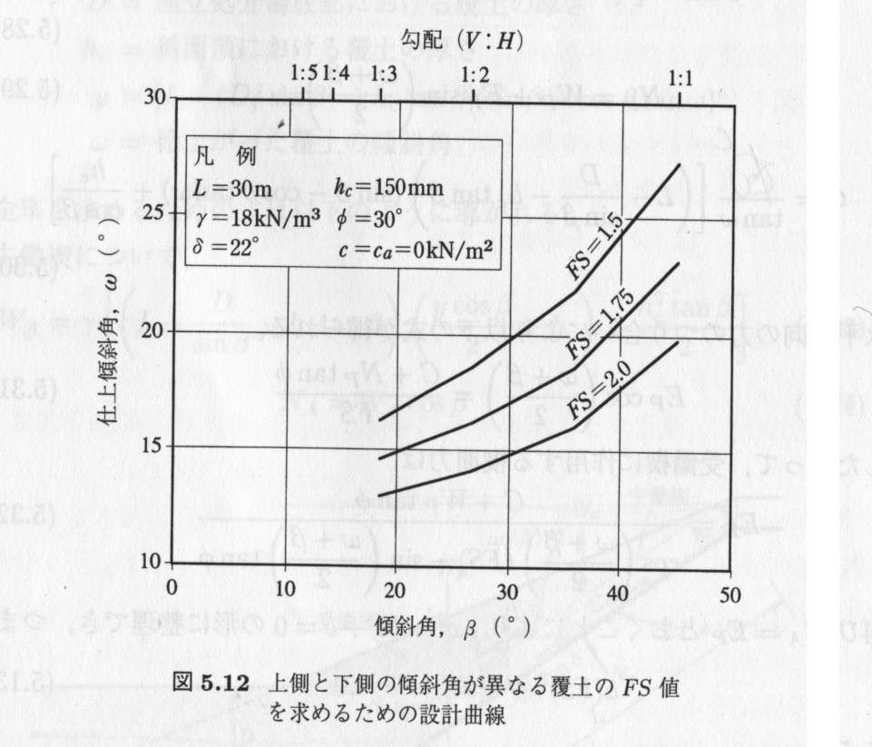
記号 | 内容 | 単位 | 下地1.5割 | 下地1.5割
ＷA | 主働楔の全重量 | KN/m | 154.78 | 154.78
Ｗp | 受働楔の全重量 | KN/m | 80.63 | 80.63
ＮA | 主働楔の破壊面に垂直な有効力 | KN/m | 128.79 | 128.79
y | y=(L-(D/sinβ）-hc*tanβ）（sinβ-cosβtanω） p192参照 | ｍ | 0.79 | 0.79
γ | 覆土の湿潤単位体積重量 | KN/ｍ3 | 18.00 | 18.00
Ｄ | 埋め立て処分場底部における覆土の厚さ | ｍ | 1.574 | 1.574
Ｈ | 斜面先から測った斜面の鉛直高さ | ｍ | 4.50 | 4.50
hc | 斜面頂における覆土の厚さ | ｍ | 1.10 | 1.10
Ｌ | ジオメンブレンに沿って測定される斜面長 | ｍ | 9.30 | 9.30
β | ジオメンブレン下の土の傾斜角 | ° | 33.69 | 33.69
ω | 仕上がった覆土の傾斜角 | ° | 26.565 | 26.565
φ | 覆土の摩擦角 | ° | 30.00 | 30.00
δ | 覆土とジオメンブレン間の接触面摩擦角 | ° | 27.00 | 27.00
Ｃa | 主働楔の覆土とジオメンブレン間の付着力 | KN/m | 0.00 | 6.46
ca | 主働楔の覆土とジオメンブレン間の付着応力 | KN/ｍ2 | 0.00 | 1.00
Ｃ | 受働楔の破壊面に沿った粘着力 | KN/m | 0.00 | 0.00
c | 覆土の粘着力 | KN/ｍ2 | 0.00 | 0.00
Ｆｓ | 覆土のジオメンブレン上のすべりに対する安全率 |  | 1.50 | 1.56
n2 | ジオメンブレン下の土の勾配 | 割 | 1.50 | 1.50
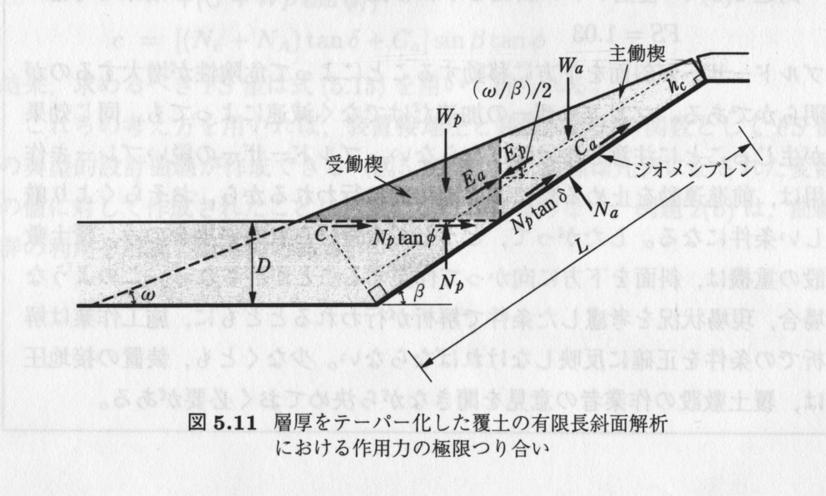
n1 | 覆土の前法勾配 | 割 | 2 | 2

 | ａ（Ｆｓ）２＋ｂ（Ｆｓ）＋ｃ＝０
 | Ｆｓ＝（－ｂ＋√ｂ２―４ａｃ）／２ａ | >1.5 | (ため池整備ｐ49) |  | 常時
 |  |  | (擁壁工p34)
ａ＝ | （ＷAーＮAcosβ）cos(（ω＋β）/2) |  | 41.192 | 41.192

ｂ＝ | －｛（ＷA-ＮAcosβ）sin(（β+ω）/2)tanφ＋（ＮAtanδ＋ |  | -68.65 | -71.75
 | Ｃa）sinβcos(（β+ω）/2)＋sin((β+ω）/2)（Ｃ＋Ｗｐtanφ）｝

ｃ＝ | （ＮAtanδ＋Ｃa）sinβsin（（ω＋β)/2)tanφ |  | 10.548 | 11.587

